家具雑貨リスト
家具雑貨リスト [ リビングルーム ] ※商品はイメージに近いIKEA/ニトリ等の類似品です(価格は変動・要確認)
部屋名 | 家具画像 | 個数 | 商品名 | 販売金額 | 送料 | 合計 | リンク | 備考
リビングルーム | 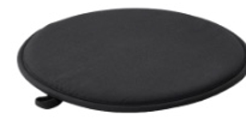 | 1 | ÄNGSFRÄKEN エングスフレーケン チェアパッド, ブラック 36cm | 要確認 |  | - | https://www.ikea.com/jp/ja/p/aengsfraeken-chair-pad-black-10573055/ | 丸型/折りたたみ可 ※IKEA類似品(参考画像はモックアップ)
リビングルーム | 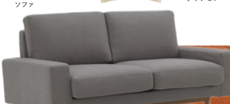 | 1 | GLOSTAD グロスタード 2人掛けソファ, クニーサ ダークグレー | 要確認 |  | - | https://www.ikea.com/jp/ja/p/glostad-2-seat-sofa-knisa-dark-grey-10489009/ | グレーファブリック/木脚 ※IKEA類似品
リビングルーム | 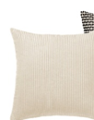 | 1 | クッションカバー(アイボリー・リブ編み) ※該当品未特定 | - |  | - | https://www.ikea.com/jp/ja/cat/cushions-cushion-covers-10659/ | 近似デザイン未確定のため要Web検索で再確認
リビングルーム |  | 1 | BJÖRKGRÅMAL ビョルクグローマル クッションカバー, ブラック/ホワイト 50x50cm | 要確認 |  | - | https://www.ikea.com/jp/ja/p/bjoerkgramal-cushion-cover-black-white-40599624/ | 元画像はチェック柄、水玉柄で代用 ※IKEA類似品
リビングルーム | 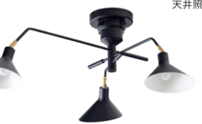 | 1 | SKURUP スクルプ シーリングトラック スポットライト3個, ブラック | 要確認 |  | - | https://www.ikea.com/jp/ja/p/skurup-ceiling-track-3-spots-black-50395928/ | 3灯アーム型 ※IKEA類似品
リビングルーム | 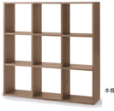 | 1 | KALLAX カラックス シェルフユニット, ブラックブラウン 77x77cm(9マス) | 要確認 |  | - | https://www.ikea.com/jp/ja/p/kallax-shelving-unit-black-brown-50351892/ | 3×3キューブ ※IKEA類似品
リビングルーム |  | 1 | テーブルランプ(ランタン型/ガラスシェード) ※該当品未特定 | - |  | - | https://www.ikea.com/jp/ja/cat/table-lamps-10732/ | 近似デザイン未確定のため要Web検索で再確認
リビングルーム | 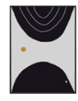 | 1 | アートポスター(抽象柄ブラック&ホワイト) ※該当品未特定 | - |  | - | https://www.ikea.com/jp/ja/cat/posters-10787/ | 近似デザイン未確定のため要Web検索で再確認
リビングルーム | 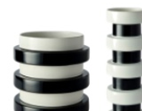 | 2 | OFTAST オフタスト ボウル, ホワイト/ブラック(水玉柄) 15cm | 要確認 |  | - | https://www.ikea.com/jp/ja/p/oftast-bowl-white-black-dot-pattern-10608267/ | 元画像はストライプ柄、水玉柄で代用 ※IKEA類似品
リビングルーム | 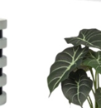 | 1 | FEJKA フェイカ 人工観葉植物, モンステラ 19cm | 要確認 |  | - | https://www.ikea.com/jp/ja/p/fejka-artificial-potted-plant-in-outdoor-monstera-40395293/ | 鉢は別売の場合あり ※IKEA類似品
リビングルーム |  | 1 | KJUGE シューゲ プーフ 収納付き, クニーサ ダークグレー | 約1,199〜1,499(要確認) |  | - | https://www.ikea.com/jp/ja/p/kjuge-pouffe-with-storage-knisa-dark-grey-70531901/ | ヘキサゴン型収納スツール ※IKEA類似品
リビングルーム | 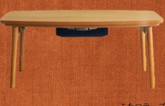 | 1 | 引き出し付き楕円形センターテーブル 幅95cm | ¥10,990 |  | ¥10,990 | https://www.nitori-net.jp/ec/product/5656044s/ | こたつ機能なし/木製・引き出し付き ※ニトリ類似品
リビングルーム | 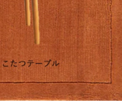 | 1 | MORUM モールム ラグ 平織り, オレンジ系 | 要確認 |  | - | https://www.ikea.com/jp/ja/cat/rugs-10653/ | バーントオレンジ/サイズ・色は要確認 ※IKEA類似品
リビングルーム | 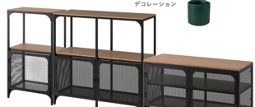 | 3 | アイアン×ウッド メッシュ扉収納シェルフ ※該当品未特定 | - |  | - | https://www.ikea.com/jp/ja/cat/tv-media-furniture-10475/ | 近似デザイン未確定のため要Web検索で再確認(3台構成)
合計(価格確定分のみ) |  |  |  |  |  | ¥10,990

